Τιμολόγιο παροχής υπηρεσιών
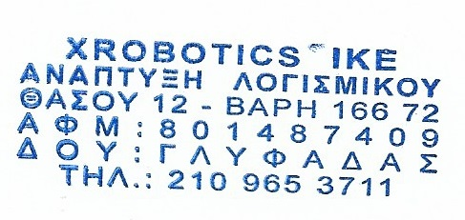
Σε αυτό το κελί βρίσκεται το σύμβολο κράτησης θέσης λογότυπου. |  | Δελτίο Αποστολής
XROBOTICS ΙΚΕ |  | Ημερομηνία: | 5/92204
ΘΑΣΟΥ 12 16672 |  | Αρ. δελτίου Αποστολής | Αρ. 1
Ανάπτυξη Λογισμικού |  | Κωδικός Πελάτη | EMC
ΔΟΥ ΓΛΥΦΑΔΑΣ
ΑΦΜ:801487409

Σε: | EMC ΕΛΛΑΣ Α.Ε
 | ΕΛΛΗΝΙΚΗ ΑΕΡΟΠΟΡΙΚΗ ΒΙΟΜΗΧΑΝΙΑ Α.Ε.
 | ΑΦΜ:094052358
 | Εγκαταστάσεις ΕΑΒ, Τανάγρα
 | Σχηματάρι Βοιωτίας, 32009
 | 2262052185, 2262046413

A/A | Περιγραφή | Μονάδα Μέτρησης | Ποσότητα
1 | BINBOT 1001 ΕΞΥΠΝΗ ΖΥΓΑΡΙΑ | Τεμάχιο | 1

ΕΚΔΟΣΗ ΠΑΡΑΛΑΒΗ

